Sheet1
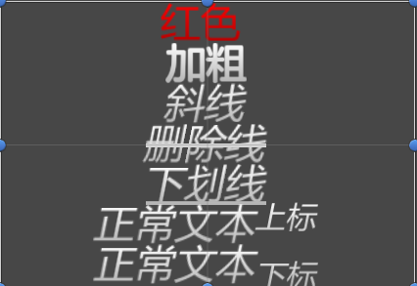
功能 | 示例
换字色 | [FF0000]红色[-]
加粗 | [b]加粗[/b]
斜体 | [i]斜线[i]
加删除线 | [s]删除线[/s]
加下划线 | [u]下划线[/u]
上标 | 正常文本[sup]上标[/sup]
下标 | 正常文本[sub]下标[/sub]
换行 | 回车{n}
引用函数 | 攻击+{atk}
函数改格式 | 攻击+[FF0000]{ak}[-]

